상품제안서
타이틀리스트 벨로시티 6구 닥터지 선스틱 세트 | 상품코드: F32913

 |  |  |  |  |  |  | 02-412-0044 | www.easy1.co.kr
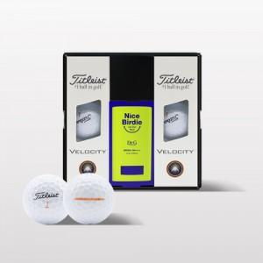

【상세/제작정보】

【인쇄/포장옵션】 | 풀칼라 / 포장지포장

【공급단가】 | 수량 | 30~ | 50~ | 100~ | 300~ | 500~
*VAT별도 | 단가 | 33,000원 | 32,450원 | 31,620원 | 31,070원 | 30,250원

【상품 URL】 | https://dev.easy1.co.kr:443/src/goods_detail.php?gdno=32913

